Abb. F2-4A
Zurück zum Inhalt
Abb. F2-4A: Studierwahrscheinlichkeit* der Studienberechtigtenjahrgänge 1996 bis 2015** nach beruflichem Abschluss der Eltern (in %)
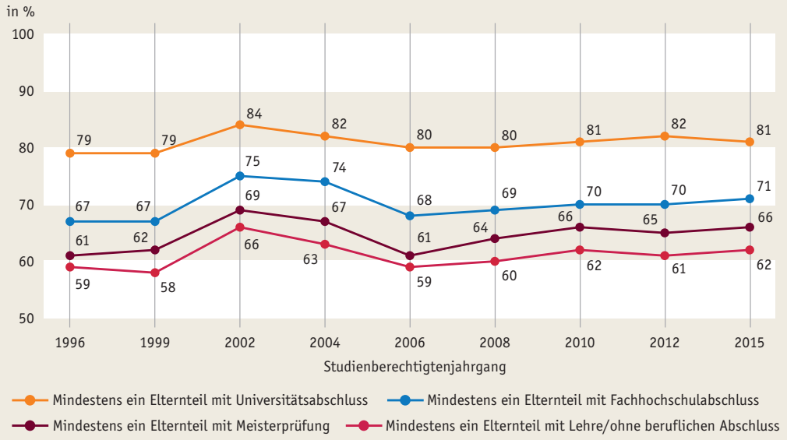

* Prognosewerte auf Grundlage eines multivariaten Modells (binäre logistische Regression). Angegeben sind vorhergesagte Übergangsquoten nach dem höchsten beruflichen Abschluss der Eltern, wenn die Einflüsse des Geschlechts, der Schulabschlussnote, des Alters, der besuchten Schulart (allgemeinbildend/berufsbildend), des Landes des Erwerbs der Hochschulreife konstant gesetzt werden. Ohne Studienberechtigte, die nur den schulischen Teil der Fachhochschulreife erworben haben. ** 2012 ohne Saarland Quelle: DZHW Studienberechtigtenbefragung

Abb. F2-5web
Zurück zum Inhalt
Abb. F2-5web: Einschätzung der Berufsaussichten* mit einem Studienabschluss bzw. einem Ausbildungsabschluss 2014 (in %)**
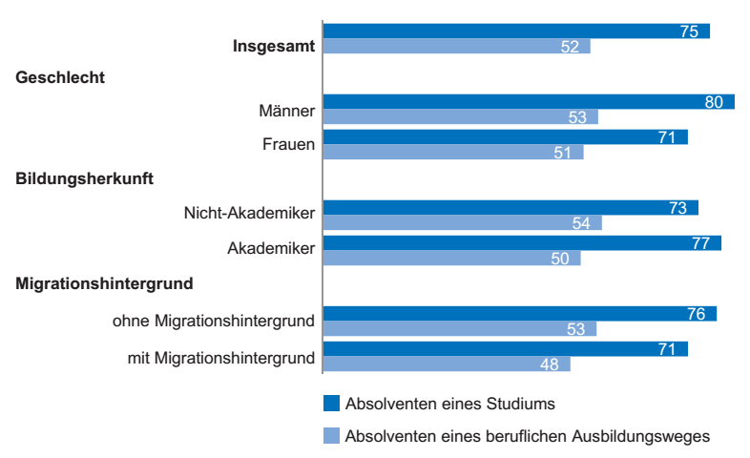

* Studienberechtigte 2015, ein halbes Jahr vor Schulabschluss befragt. ** Anteil der Werte 1 und 2 auf einer Skala von 1 = sehr gut bs 5 = sehr schlecht, in %. Quelle: DZHW Studienberechtigtenpanel

Abb. F2-6web
Zurück zum Inhalt
Abb. F2-6web: Einfluss von Kostenerwägungen auf die Studienentscheidung* nach Geschlecht, Bildungsherkunft und Schultyp 2014 (in %)**
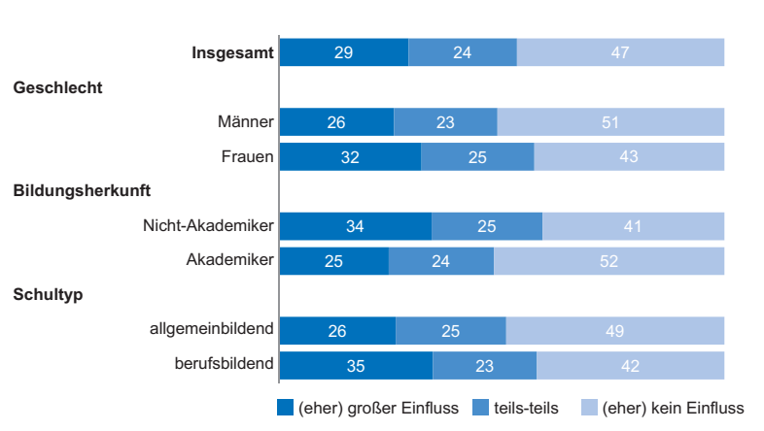

* Studienberechtigte 2015, ein halbes Jahr vor Schulabschluss befragt. ** Anteil der Werte 1 und 2, 3 sowie 4 und 5 auf einer Skala von 1 = großen Einfluss bis 5 = keinen Einfluss, in %. Quelle: DZHW Studienberechtigtenbefragung

Abb. F2-7web
Zurück zum Inhalt
Abb. F2-7web: Höchster beruflicher Abschluss der Eltern von Studierenden 1991 bis 2016 (in %)
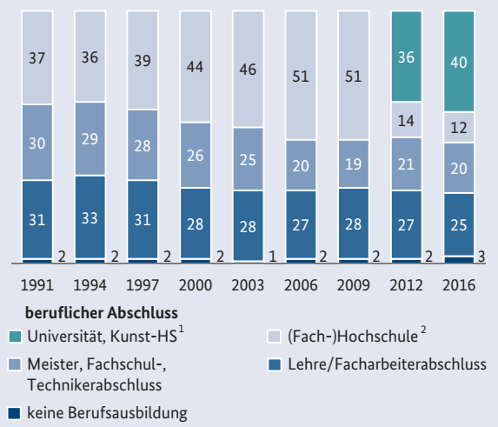

1) Einschließlich Promotion. 2) Getrennte Erhebung von Universität/Kunsthochschule und Fachhochschule ab 2012. Quelle: DSW/DZHW Sozialerhebung

Abb. F2-8web
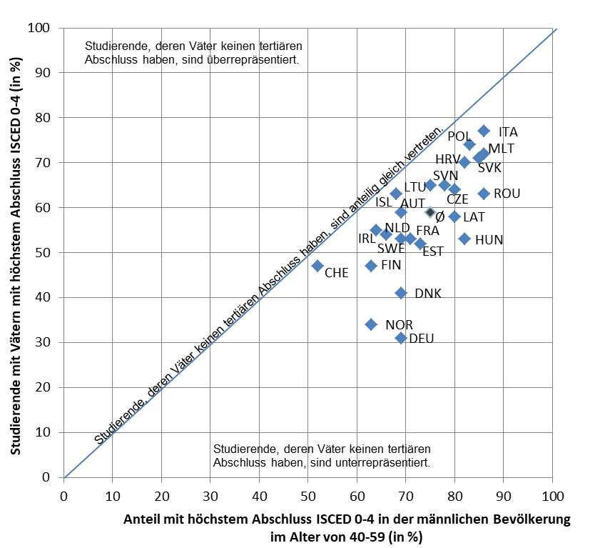
Zurück zum Inhalt
Abb. F2-8web: Studierende aus Elternhäusern ohne tertiären Abschluss* und Bevölkerung mit höchstem Abschluss ISCED 0-4** 2016/17 im europäischen Vergleich (in %)

* Basis ist die (nicht-)tertiäre Bildung des Vaters. Die Abbildung zeigt den Anteil der Studierenden, deren Väter keinen tertiären Abschluss haben (ISCED 0-4) im Vergleich zum Anteil der Männer in der Bevölkerung von 40 bis unter 60 Jahren ohne tertiären Abschluss. Die Position auf der Diagonale bedeutet einen Indexwert von 1, der bedeutet, dass der Anteil Studierender mit Vätern ohne tertiären Abschluss dem Anteil von Männern in der Elterngeneration entspricht, die keinen tertiären Abschluss haben. Unterhalb der Diagonale sind diese Studierenden anteilig geringer vertreten, oberhalb anteilig häufiger. Im Unterschied zu Abb. F2-2, in der ein Hochschulabschluss herangezogen wird, ist hier der Anteil von Studierenden aus nicht-tertiären Elternhäusern ausgewiesen. Eltern bzw. Väter mit einem beruflichen Abschluss im Tertiärbereich (z.B. Meister, Techniker) werden deshalb unterschiedlich zugeordnet. ** Zu methodischen Anmerkungen vgl. DZHW (Hrsg.), Hauschildt, K., Vögtle, E., Gwosć, C. (2018). EUROSTUDENT VI Synopsis of Indicators: Social and Economic Conditions of Student Life in Europe. EUROSTUDENT VI Synopsis of Indicators. Hannover: DZHW, S. 54. Quelle: EUROSTUDENT VI

Abb. F2-9web
Zurück zum Inhalt
Abb. F2-9web: Studienanfängerzahl und Vorausberechnungen 2006 bis 2030* (Anzahl)
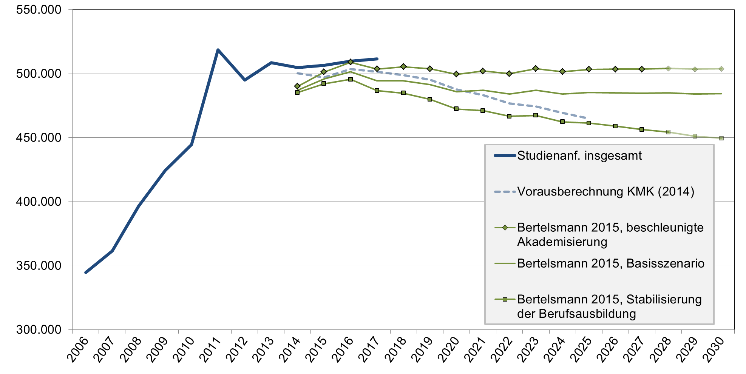

* Wert für 2017: Vorläufiges Ergebnis. Quelle: Statistische Ämter des Bundes und der Länder, Hochschulstatistik; KMK (Vorausberechnung der Studienanfängerzahlen 2014 bis 2025 vom 8.5.2014); Bertelsmann-Stiftung

Abb. F2-10web
Zurück zum Inhalt
Abb. F2-10web: Studierende im de-facto-Vollzeit- und -Teilzeitstudium* 1991 bis 2016** (in Stunden/Woche)
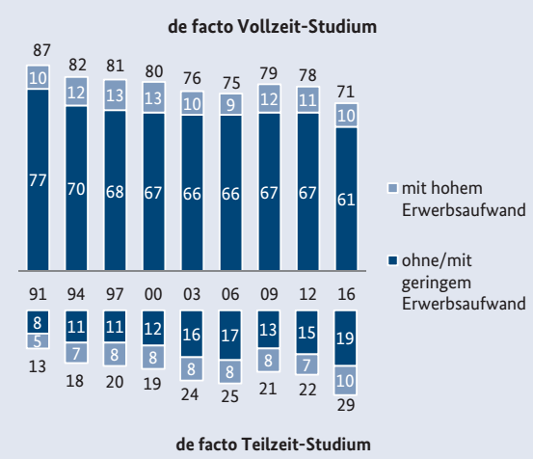

* De-facto-Vollzeitstudium: Studienaufwand von mindestens 25 Stunden/Woche; de-facto-Teilzeitstudium: Studienaufwand weniger als 25 Stunden pro Woche; niedriger Erwerbsaufwand: bis zu 15 Stunden Erwerbstätigkeit pro Woche; hoher Erwerbsaufwand: mindestens 15 Stunden Erwerbstätigkeit pro Woche. ** Bis 2012 Studierende im Erststudium, ab 2012 nur Studierende im Vollzeitstudium. Quelle: DSW/DZHW Sozialerhebung

